Solicitud gráfica
 | Área: | Matemáticas |  |  | Fecha:
 | Grado: | 7 |  |  | 2015-11-19
 | Título del tema: | Las figuras semejantes. |  |  | ¿Cuaderno de estudio o recurso? | Recurso
 | Editor: | Diana Velásquez |  |  | Motor del recurso | F8

 | Código guión o recurso: | MA_07_12_CO_REC100 | ← Para determinar este código, visite la hoja de Ayuda
 |  |  |  |  | ESPECIFICACIÓN DE ARCHIVOS A ENTREGAR
Núm. | Archivo Shutterstock o ruta en web | Imagen para: | Tipo | Ubicación de la imagen en el recurso F8 | Nombre imagen SMALL | Tamaño imagen SMALL | Nombre imagen ZOOM | Tamaño imagen ZOOM | Descripción | Observaciones
IMG01 | Nuevo/ Ver descripción | Recurso F8 | Ilustración | Contenido | MA_07_12_CO_REC100_IMG01.jpg | 643 x 450 px |  |  | 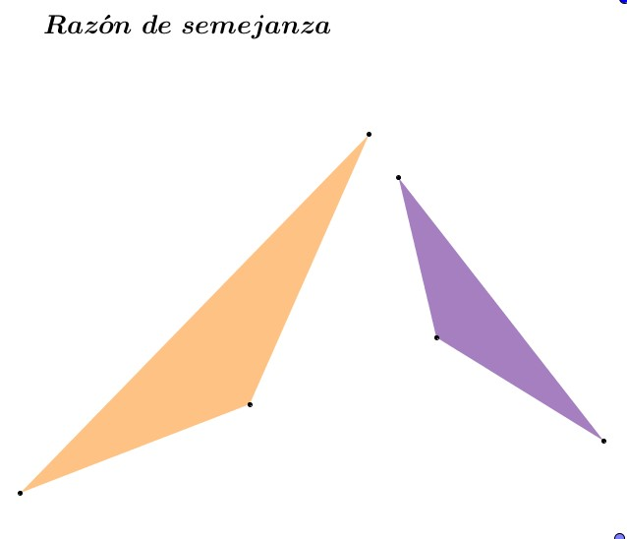
IMG02 | Nuevo/ Ver descripción | Recurso F8 | Ilustración | Contenido | MA_07_12_CO_REC100_IMG02.jpg | 643 x 450 px |  |  | 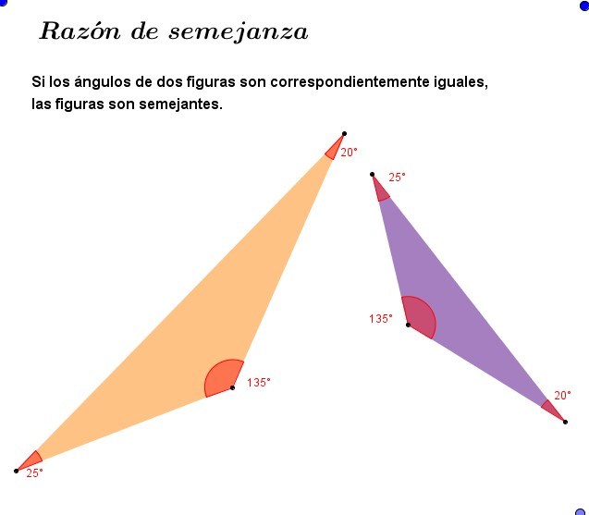
IMG03 | Nuevo/ Ver descripción | Recurso F8 | Ilustración | Contenido | MA_07_12_CO_REC100_IMG03.jpg | 643 x 450 px |  |  | 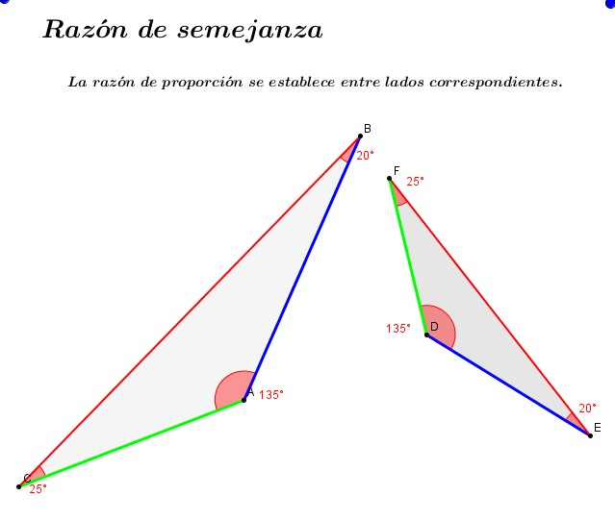
IMG04 | Nuevo/ Ver descripción | Recurso F8 | Ilustración | Contenido | MA_07_12_CO_REC100_IMG04.jpg | 643 x 450 px |  |  | 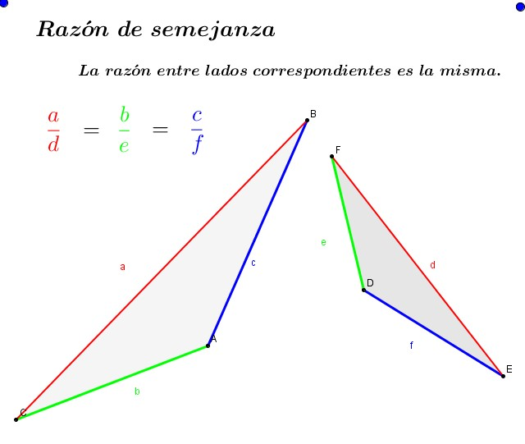
IMG05 | Nuevo/ Ver descripción | Recurso F8 | Ilustración | Contenido | MA_07_12_CO_REC100_IMG05.jpg | 643 x 450 px |  |  | 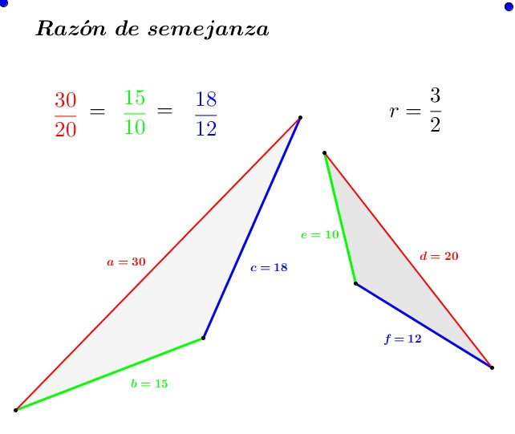
IMG06 | Nuevo/ Ver descripción | Recurso F8 | Ilustración | Contenido | MA_07_12_CO_REC100_IMG06.jpg | 643 x 450 px |  |  | 